7
功能 | 建议
蓝牙异常检测 | 增加蓝牙异常检测功能 Renpho的蓝牙检测搜索不到设备显示异常页面，搜索到显示无异常页面 1.绑定设备>>搜索不到设备>>蓝牙异常检测>>上秤>>检测中>>检测到异常（上传日志）/无异常 2.我的>>系统设置>>蓝牙异常检测>>上秤>>检测中>>检测到异常（上传日志）/无异常
测量音效 | 只增加测量完成七种音效+无 （Renpho测量音效分：体重上升/下降/浮动±0.5kg三种场景，每种场景有七种音效+无可供选择）
称重提醒 | 增加称重提醒功能 Renpho可设3个闹钟，APP在前台时有提醒，杀掉APP闹钟提醒不起作用（ios有提醒）
视频使用教程 | 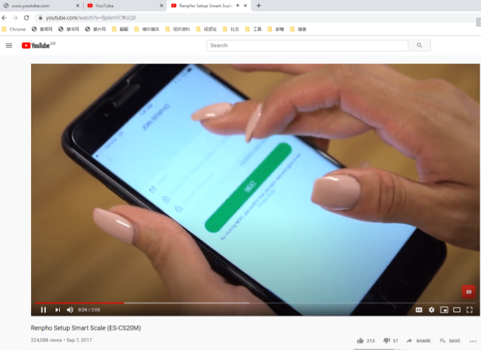 增加视频使用教程 Renpho：youtobe的网页，需翻墙 https://www.youtube.com/watch?v=Bp6mYCfKsQ0
客户服务热线 | 增加客户服务热线页面 Renpho：美国与英国的服务热线
产品页推荐 | 产品推荐页是否由客户提供？ Renpho：网页形式，购买产品需打开亚马逊
记录身体各个部分尺寸功能 | fitdays有这个功能： 1.首页加号>>围度>>绑定设备测量 2.首页加号>>手动记录>>围度
APP主页显示数据 | 13项全部在首页显示，显示形式待定
BMI等指标范围是否调整过 | 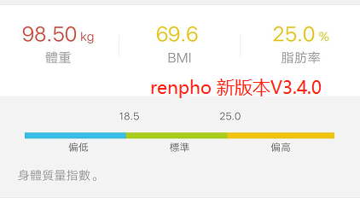 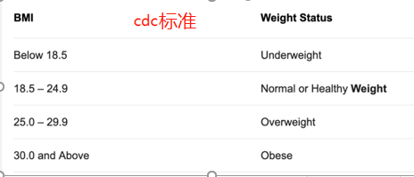 cdc网址：https://www.cdc.gov/healthyweight/assessing/bmi Renpho BMI范围： 偏低：BMI＜18.5 标准：18.5≤BMI≤25 偏高：BMI＞25 | 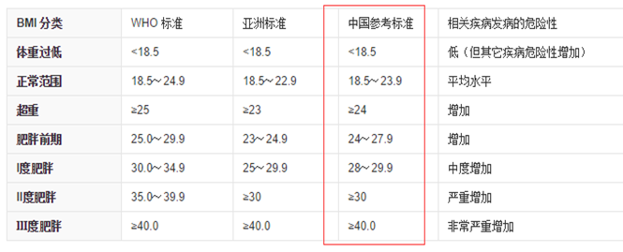
数据追踪 | 增加至13项指标 方式一：保持fitdays的框架纵向滑动的6项新增7项 方式二：renpho的横向滑动13项
UI定制变动 | 我们提供ui，客户给意见
第三方同步 | 苹果：Apple Health，Fitbit，安卓：Google Fit，Fitbit，Samsung（需要是三星的合作伙伴）
账号是否客户提供 | 待确认
上架是客户还是我们 | 待确认

8
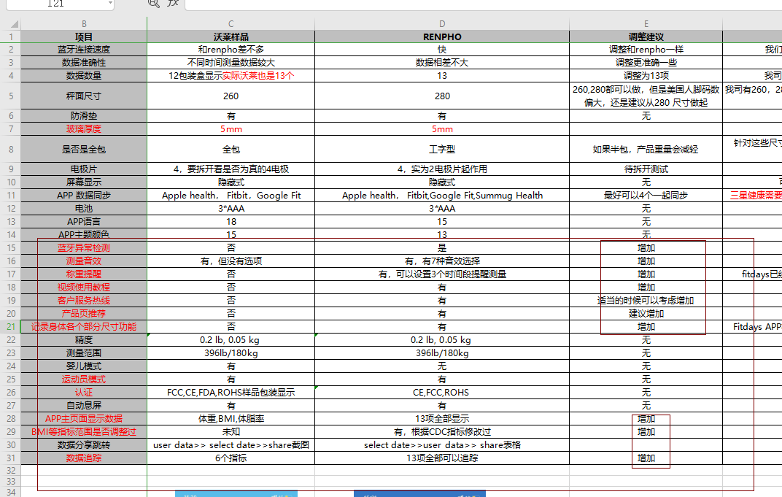

1
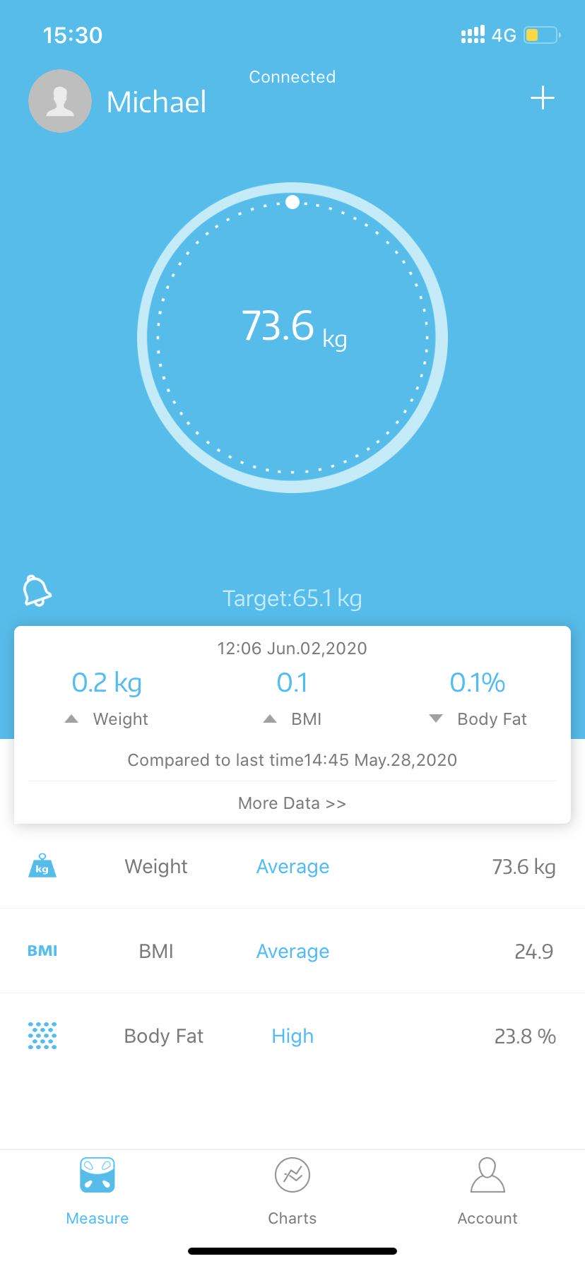
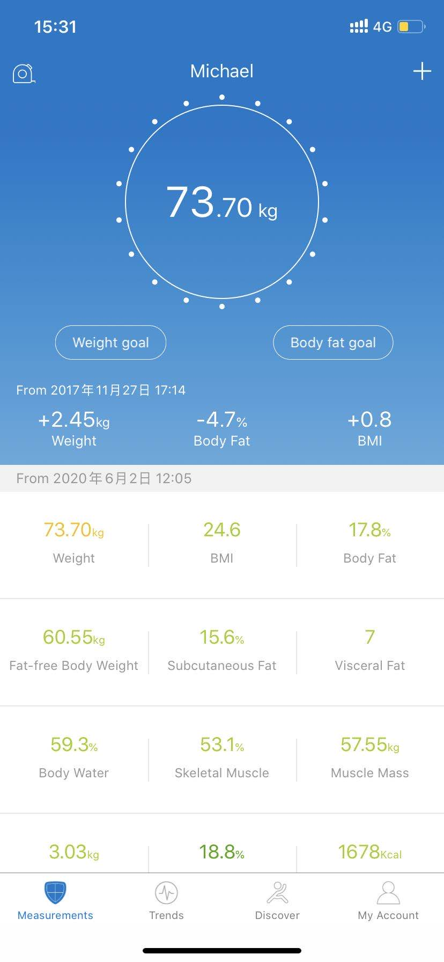
项目 | 沃莱样品 | RENPHO | 调整建议 | 沃莱回复
蓝牙连接速度 | 和renpho差不多 | 快 | 调整和renpho一样 | 我们也有做过对比测试，已经很快了的
数据准确性 | 不同时间测量数据较大 | 数据相差不大 | 调整更准确一些 | 是指算法还是称重？
数据数量 | 12包装盒显示实际沃莱也是13个 | 13 | 调整为13项 | 我司已经是13项数据，样品包装盒印错
秤面尺寸 | 260 | 280 | 260,280都可以做，但是美国人脚码数偏大，还是建议从280 尺寸做起 | 我司有260，280，300，310,320的尺寸，可以满足客人不同的需求
防滑垫 | 有 | 有 | 无 | 防滑垫是一定要有的
玻璃厚度 | 5mm | 5mm |  | 5mm Ok
是否是全包 | 全包 | 工字型 | 如果半包，产品重量会减轻 | 针对这些尺寸，我司有全包和半包的产品可以选，推荐FG1921（280尺寸，半包）
电极片 | 4，要拆开看是否为真的4电极 | 4，实为2电极片起作用 | 待拆开测试 | 样品为2电极起作用
屏幕显示 | 隐藏式 | 隐藏式 | 无 | 可做隐藏式LED，也可以做LCD
APP 数据同步 | Apple health， Fitbit，Google Fit | Apple health， Fitbit,Google Fit,Summug Health | 最好可以4个一起同步 | 三星健康需要贵司和三星成为合作伙伴允许对接才能安排
电池 | 3*AAA | 3*AAA | 无 | 电池的个数根据产品型号
APP语言 | 18 | 15 | 无 | OK
APP主题颜色 | 15 | 13 | 无 | Ok
蓝牙异常检测 | 否 | 是 | 增加 | 定制APP可以增加
测量音效 | 有，但没有选项 | 有，有7种音效选择 | 增加 | 定制APP可以增加 | 在renpho的基础（7种）上增加2-3种（总数8-9种）
称重提醒 | 否 | 有，可以设置3个时间段提醒测量 | 增加 | fitdays已经有称重提醒,可客人的定制APP可以增加 | 在renpho的基础（3个）上增加2-3个（总数5-6个）
视频使用教程 | 否 | 有 | 增加 | 定制APP可以增加 | 客户提供使用教程视频
客户服务热线 | 否 | 有 | 适当的时候可以考虑增加 | 定制APP可以增加 | 客户提供服务热线
产品页推荐 | 否 | 有 | 建议增加 | 定制APP可以增加 | 客户提供产品推荐的网页
BMI等指标范围是否调整过 | 未知 | 有，根据CDC指标修改过 | 增加 | 需要CDC美国的BMI标准 | https://www.cdc.gov/healthyweight/assessing/bmi/adult_bmi/index.html
数据追踪 | 6个指标 | 13项全部可以追踪 | 增加 | 定制APP可以增加

2
1.BMI测量指标是否调整，按照CDC标准https://www.cdc.gov/healthyweight/assessing/bmi/adult_bmi/index.html

2.测量主页面，把测量的全部13项指标全部加进去，每个指标的具体范围解释也需要，提示范围高低

3.数据追踪页面：把全部13项指标全部加进去，做到全部都可以追踪，数据分享改为表格形式

4.账号页面增加：蓝牙异常检测，视频使用教程，客户服务热线，称重提醒，数据同步Apple health,Fitbit,Google Fit,Summug Health这些APP的提示

5.增加页面推荐功能，详情如下

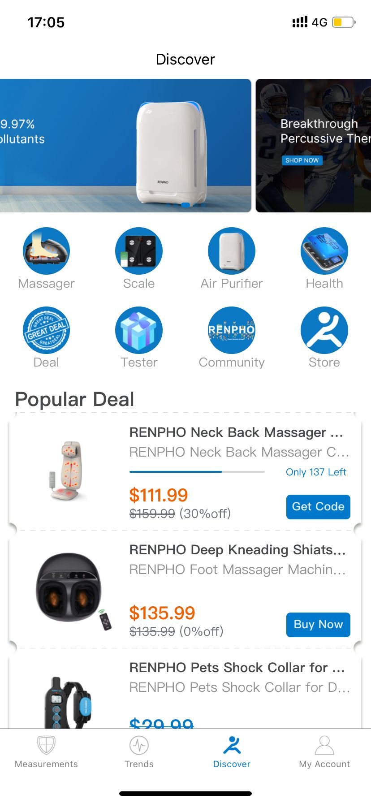

 | 瀑布流banner3-4，分别连接不同品类产品

 | 品类模块1 | 品类模块2 | 品类模块3 | 品类模块4

 | deal活动模块 | 测评模块 | 社区模块 | 旗舰店模块

 | 活动页面

 | 产品1

 | 产品2

 | 产品3

 | 产品4

 | 产品5

 | 等等

6.后台数据维护和个别设备适配的相应，工厂要做到及时配合响应
a.goolg play review维护，发布，审核
b.app store review维护，发布，审核
c.客户数据的开放
d.异常的响应

3
 | OEM APP打包所需资料
 | 所需资料 | 是否必须 | 说明 | 具体内容 | 备注
 | 应用名称（中英文） | 必须 | 中文：App显示的中文名称，不超过 6个汉字
 |  | 必须 | 英文：App显示的英文名称，建议不超过11个字符 | Loypa |  | LOYPA
 | 应用唯一标识符 | 必须 | App安装包的命名，不能重复。格式一般为com.公司英文.产品英文 | com.loypa.scale
 | 应用图标 | 必须 | App桌面图标，规格要求： appstore 1024*1024 google play 512*512 | 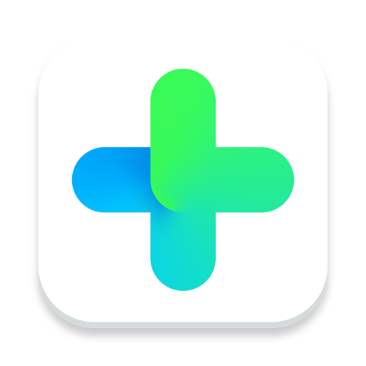 （设计中）
 | 登录方式选择 | 非必须 | 登录方式支持： 1.邮箱＋手机号码 2.国内QQ、微信（非必需） 3.国外Facebook、Twitter（非必需） | 支持邮箱＋手机号码，Facebook、Twitter登录 | Twitter 账号可否使用Ins 账号？ | 支持邮箱，Facebook、Twitter登录 | 支持邮箱，Facebook
 | 常见问题（FAQ） | 非必须 | APP及设备使用说明，默认不显示 | 采用原版Fitdays
 | 隐私政策 | 非必须 | 用户提供内容，默认不显示 | 采用Fitdays
 | 版权信息 | 非必须 | 用于公司版权及信息展示 | © 2020 Loypa All rights reserved
 | 语言种类 | 非必须 | 除中英文之外，是否要支持其他语种，如有，需要提供 | 德语、日语、西班牙语、意大利语(保持和Fitdays现有的一致) |  |  | 保持和Fitdays现有的一致
 | 主题配色 | 非必须 | APP主色调 | LOGO背景色 （rgb(25, 229, 212)），其他主题色保持和Fitdays现有的一致 |  | 保持和Fitdays现有的一致
 | 开发者账户包含(Googplay 开发者账号和苹果开发者账户) | 必须 | 客户提供 | Google Developer: Alex.zengsss@gmail.com Laige1357924680 Apple Developer: Loypaconnect@gmail.com
 | App应用描述 | 非必须 | 如不能提供按原版(Fitdays) | Achieve your healthy weight by tracking your progress in the LOYPA app. Meeting your health goals takes work, and the LOYPA app is here to motivate and celebrate with you every step of the way. Create a free, secure account to track your progress and easily sync your results across devices. · See weight, body fat, muscle mass, water weight, and BMl in graph or list view · Sync your weight, body fat, lean body mass, and BMI with Apple Health · View and download your full weigh-in history · Free, automatic, and secure cloud backup of your results · Log in to view your data across your devices Works with or without a network connection ·Friendly support team standing by at support@loypa.net
 | App应用关键字 | 非必须 | 如不能提供只写app名称, | loypa scale; scale; smart scale; Bluetooth scale
 | App启动图 | 必须
 | facebook和Twitter帐号 | 非必须 | 如不能提供使用原帐号（Fitdays） | https://www.facebook.com/Loypaus/ https://twitter.com/LoypaUS | 可否使用Ins 账号
 | 主题配色 | 非必须 | APP主色调，若没有，建议使用APP商标的底色； | LOGO背景色（rgb(25, 229, 212)）

其他要求：
序号 | 内容
1 | 右边加号列表下的卷尺功能隐掉
2 | 历史记录的卷尺功能隐掉
3 | 个人信息的输入：注意输入的界面大些，方便用户操作；
4 | FAQ请使用文字版，不需要使用图文版；文字版使用以前的旧版本即可，类似一客的版本；

